CollectiveAccess
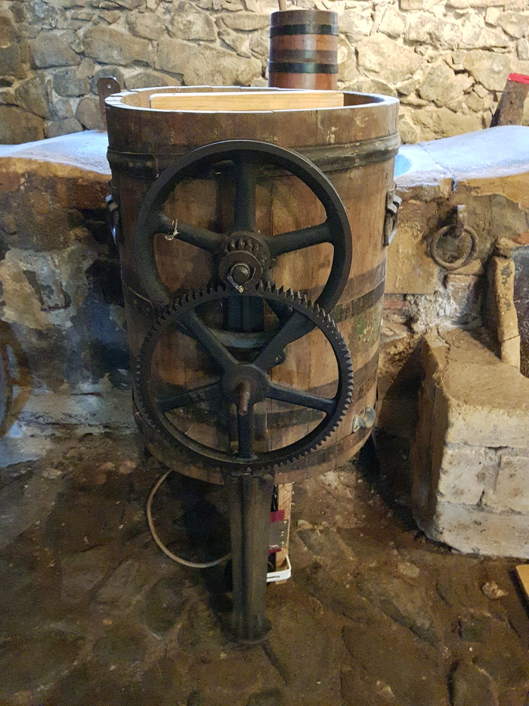
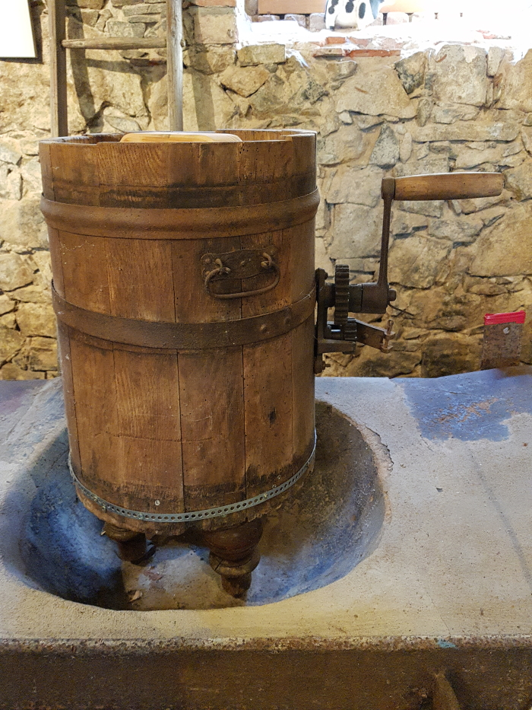
Image | Object | Description | Date
 | Buttermaschine "Schaede" (A1794)
 | Drehbutterfass (A1817)
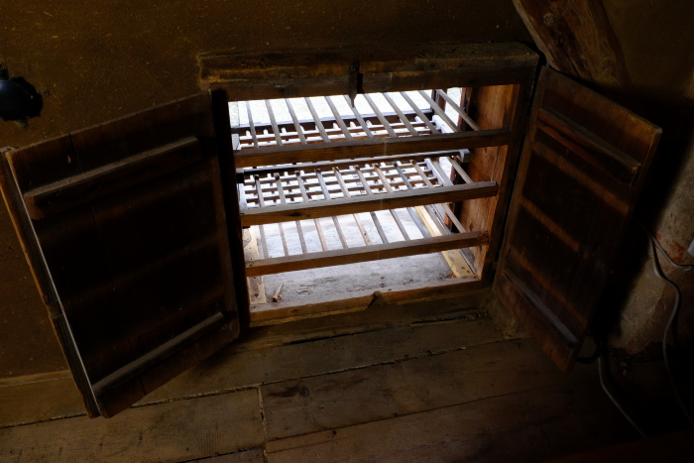 | Käsehorde, A1474 (R14) | Füttern, Ausmisten, Melken – 2 Fest in der Wand des Heubodens verbaut befindet sich auf dem Dreiseithof in Polenz eine Käsehorde. Sie diente früher zum Trocknen und Reifen von Käse und ist heute eine Seltenheit. Sie kann von innen her geschlossen werden, bleibt aber von außen stets offen. Das Melken der Kühe war vielerorts noch bis in die 1930er Jahre Handarbeit und ein Teil der Milch wurde direkt auf dem Hof weiterverarbeitet. Aus dem Rahm der Milch wurde Butter, aus der bei dieser Arbeit übrig gebliebenen Magermilch Käse hergestellt. Für die Käseherstellung wurde die Magermilch mit Laab (Ferment aus dem Kälbermagen) zum Gerinnen gebracht. Unter ständigem Rühren trennten sich anschießend Molke und der sogenannte Wrungel, der feste Bestandteil, voneinander. Aus dem Wrungel wurde in einer Käsepresse oder in Käsetöpfen mit Pressdeckel der Käse gepresst. Die fertigen Käse kamen in flache Formen und wurden zum Reifen in die Käsehorde gelegt. Weitere Objekte aus dieser Kategorie: A1755 – Buttermodell „Hahn“ A1756 – Butterdrücker „Distel mit Ranken“ A1757 – Butterstempel „Schwan“ A1764 – Butterkelle A1794 – Buttermaschine „Schaede“ A1814 – Stoßbutterfass A1816 – Drehbutterfass A1824 – Milchkanne „Martin Günther“ A1825 – Milchkanne „LPG Baalsdorf“ G1029 – Butterförmchen „Centrifuge“

